DELETE SONG
ID | Nombre | Precondiciones
1 | Verificar la existencia de Lavasecadora LG en la pagina de Liverpool | https://www.liverpool.com.mx

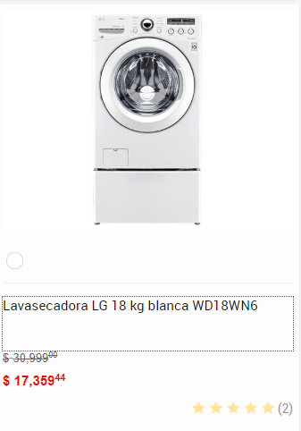
Step No | Descripcion | Expected Result | Datos | Observaciones
1 | Ingresar a la pagina https://www.liverpool.com.mx | Ingreso correcto a la pagina
2 | Dirigirse al campo de busqueda de la pagina de liverpool | Validar el campo de busqueda | //*[@id="buscador"]
3 | Ingresar en el campo de busqueda el texto "lavasecadora LG" | Despues de ingresar los datos "lavasecadora LG" debe enviar los resultados
4 | Seleccionar "Lavasecadora LG 18 kg blanca WD18WN6" | Encontrar la lavasecadora con la descripcion "Lavasecadora LG 18 kg blanca WD18WN6" | <span> Lavasecadora LG 18 kg blanca WD18WN6 </span> //*[@id="productName_1060721994"]
5 | Entrar a la descripcion de "Lavasecadora LG 18 kg blanca WD18WN6" | Mostrar la ficha tecnica de Lavasecadora LG 18 kg blanca WD18WN6
6 | Seleccionar el texto "Leer X opiniones" | Seleccionar ver opiniones | <a class="TTreadReviews" href="javascript:void(0)">Leer 2 opiniones</a> //*[@id="star"]
7 | Leer las opiniones
8 | Fin

